토양 케이스 구분
■ 사설 업체 |  |  |  |  |  |  |  |  | 분석단가
지역 | 실증/매출 구분 | 실증 CASE | 작물 | 필지수 | 포인트 | 추가 시료 | 총 시료수 | 분석 요소 | PH | EC | 유기물 | 유효인산 | 유효규산 | 치환성 칼륨 | 치환성 칼슘 | 치환성 마그네슘 | 토성 | 공급가액 | 횟수 | 비용
김제 | 실증 | 1 | 벼(신동진) | 0 | 0 | 0 | 0 | 기술센터로 변경 | 9,900 | 10,000 | 21,600 | 10,900 | 30,200 | 10,900 | 10,900 | 10,900 | - | - | 1 | - | 기술센터 변경
1
김제 | 실증 | 1 | 논콩 | 4 | 15 | 0 | 60 | ALL | 9,900 | 10,000 | 21,600 | 10,900 | 30,200 | 10,900 | 10,900 | 10,900 | - | 6,918,000 | 2 | 13,836,000 | 6월 이후 한번더 진행
화성
순창 | 매출 | - | 벼 | 16 | 5 | 0 | 16 | 질소 패키지 | - | - | 21,600 | - | 30,200 | - | - |  | 14,900 | 1,067,200 | 1 | 1,067,200
순창 | 매출 | - | 논콩 | 9 | 5 | 0 | 6 | 질소 패키지 |  |  | 21,600 | - | 30,200 | - | - |  | 14,900 | 400,200 | 1 | 400,200
구례 | 매출 | - | 벼 | 12 | 5 | 0 | 12 | 질소 패키지 | - | - | 21,600 | - | 30,200 | - | - |  | 14,900 | 800,400 | 2 | 1,600,800 | 5월 13일~ 14일 재진행
총계 |  |  |  |  |  |  | 94 |  | 총 비용 |  |  |  |  |  |  |  |  | 9,185,800 |  | 16,904,200

■ 기술센터
지역 | 실증/매출 구분 | 실증 CASE | 작물 | 필지수 | 포인트 | 추가 시료 | 총 시료수 | 분석 요소 |  |  |  |  | 115,300
화성 | 실증 | 1 | 벼(골든퀸 3호) | 2 | 8 | 0 | 16 | ALL |  |  |  |  |  |  |  |  | 19,008,000
화성 | 실증 | 2 | 벼(골든퀸 3호) | 4 | 5 | 4 | 24 | ALL |  |  |  |  |  |  |  |  | 130,200
화성 | 실증 | 3 | 벼(골든퀸 3호) | 4 | 5 | 0 | 4 | ALL |  |  |  |  |  |  |  |  | 18,748,800
화성 | 매출 | - | 벼(골든퀸 3호) | 24 | 5 | 0 | 24 | ALL
총계 |  |  |  |  |  |  | 68 | ALL

2
김제 | 실증 | 1 | 벼(신동진) | 2 | 10 | 0 | 20 | ALL
김제 | 실증 | 2 | 벼(신동진) | 4 | 5 | 4 | 24 | ALL
김제 | 실증 | 3 | 벼(신동진) | 4 | 5 | 0 | 4 | ALL
순창
김제 | 실증 | 2_1 | 논콩 | 4 | 5 | 4 | 24 | ALL
김제
김제 | 실증 | 2_2 | 논콩 | 6 | 5 | 0 | 6
4
3
김제 | 실증 | 3 | 논콩 | 5 | 5 | 0 | 5 | ALL
구례
총계 |  |  |  |  |  |  | 83 | ALL

■사설 업체 재진행
지역 | 실증/매출 구분 | 실증 CASE | 작물 | 필지수 | 포인트 | 추가 시료 | 총 시료수 | 분석 요소
김제 | 실증 | 1 | 논콩 | 4 | 15 | 0 | 60 | ALL
구례 | 매출 | - | 벼 | 12 | 5 | 0 | 12 | 질소 패키지

STAR 변량시비 작업기 테스트
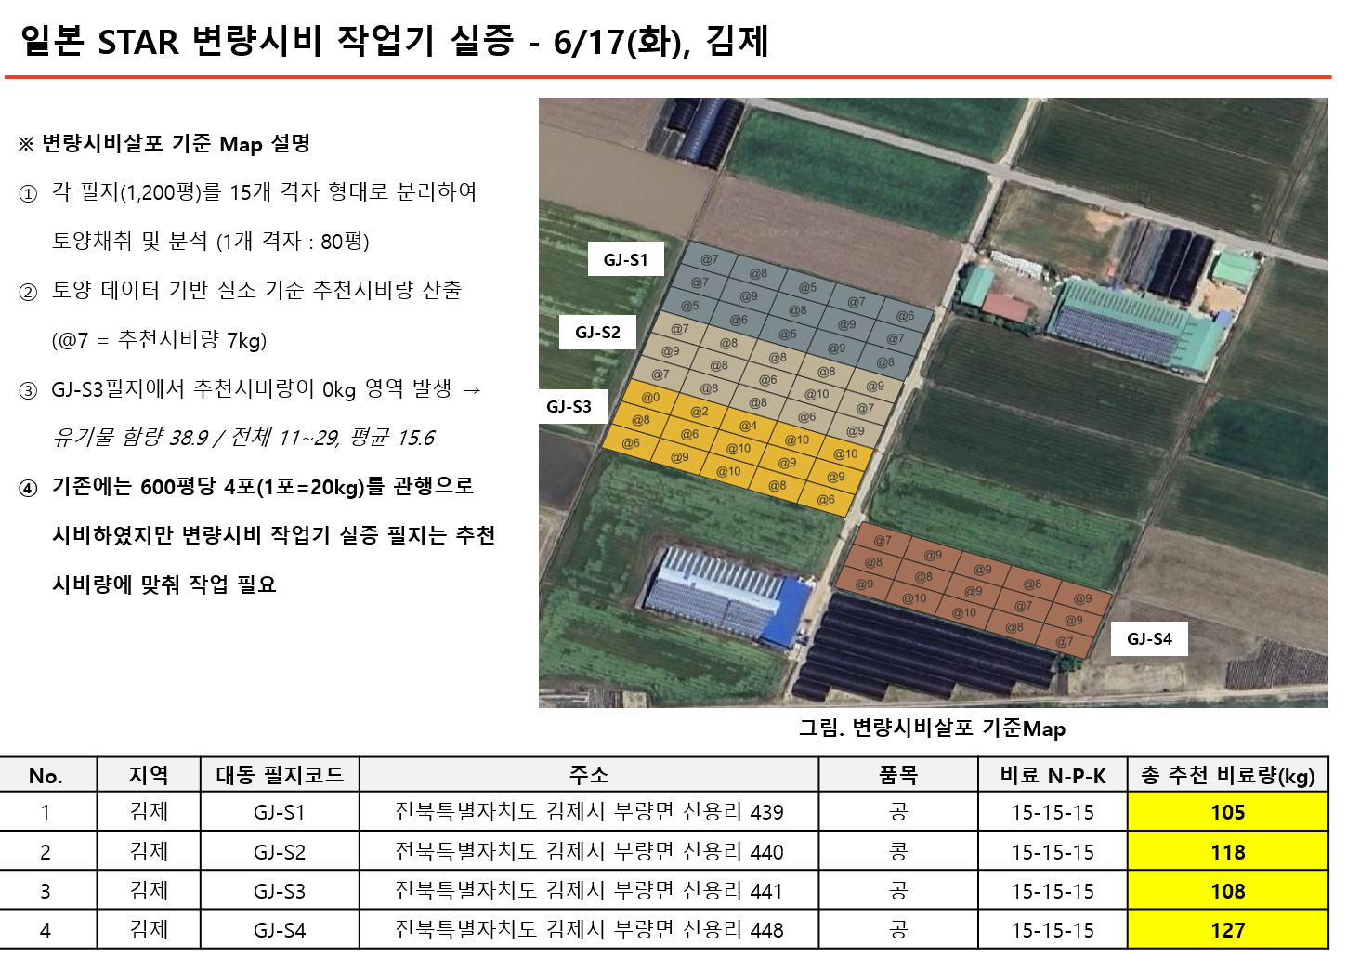
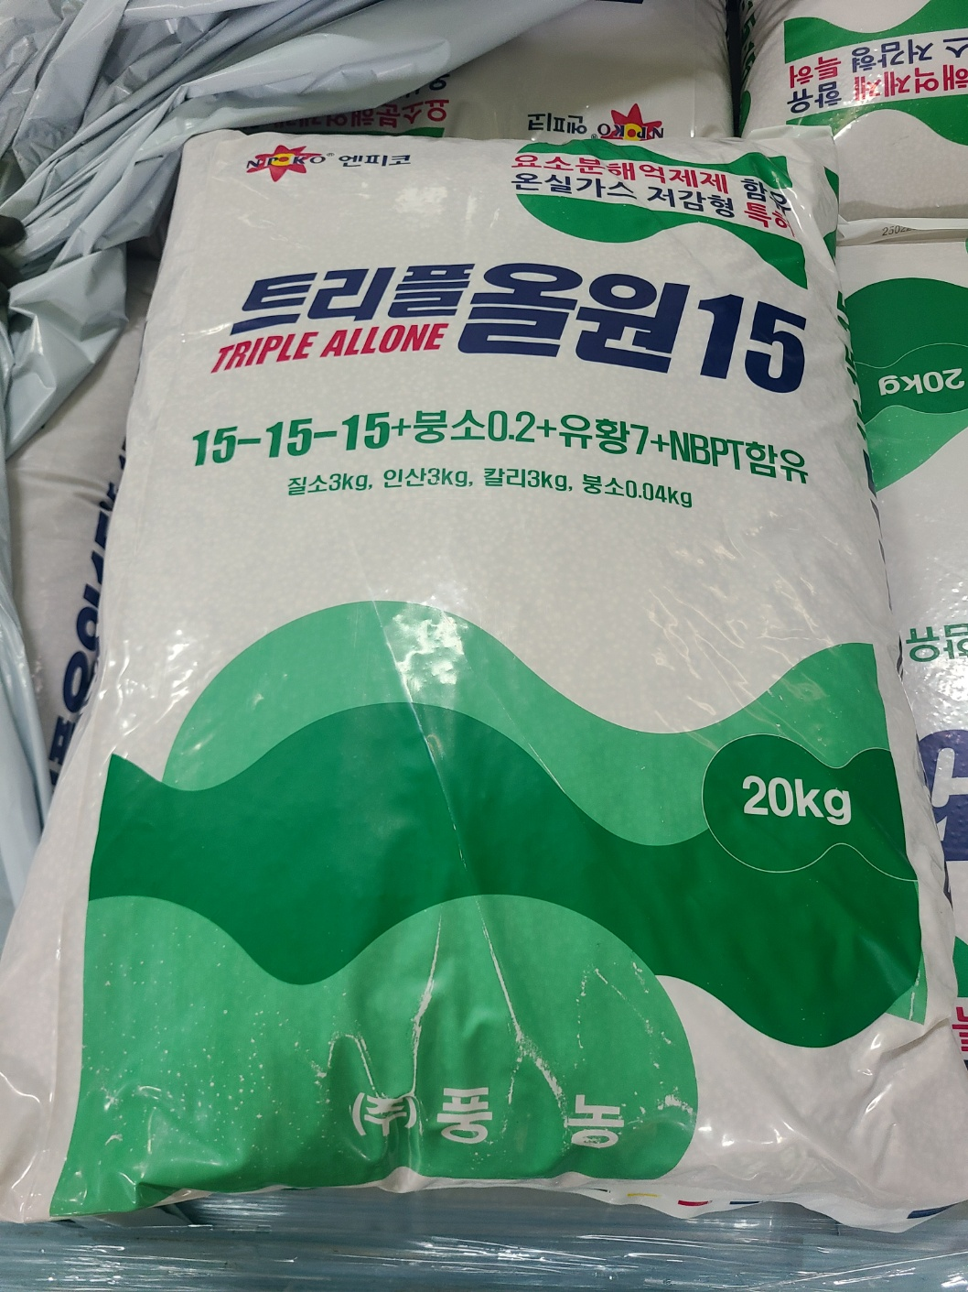
No. | 지역 | 대동 필지코드 | 주소 | 필지면적 (m2) | 필지면적 (평) | 품목 | 비료 N-P-K | 총 비료사용량(kg) | 품종 | 이모작 여부 | 경작자(실소유주)
1 | 김제 | GJ-S1 | 전북특별자치도 김제시 부량면 신용리 439 | 3934.8 | 1190 | 콩 |  |  | 선풍 | O | 장수용
2 | 김제 | GJ-S2 | 전북특별자치도 김제시 부량면 신용리 440 | 3821.9 | 1156 | 콩 |  |  | 선풍 | O | 장수용
3 | 김제 | GJ-S3 | 전북특별자치도 김제시 부량면 신용리 441 | 3859.8 | 1168 | 콩 |  |  | 선풍 | O | 장수용
4 | 김제 | GJ-S4 | 전북특별자치도 김제시 부량면 신용리 448 | 3921.9 | 1186 | 콩 |  |  | 선풍 | O | 장수용

